Каспи
 |  |  | Внимание! Оплата данного счета означает согласие с условиями поставки товара. Уведомление об оплате обязательно, в противном случае не гарантируется наличие товара на складе. Товар отпускается по факту прихода денег на р/с Поставщика, самовывозом, при наличии доверенности и документов удостоверяющих личность.

Бенефициар: |  |  |  |  | ИИК |  |  |  |  | Кбе
ТОО "VERTEX SERVICE" |  |  |  |  | KZ16722S000050961996 |  |  |  |  | 17
БИН 250540031662
Банк бенефициара: |  |  |  |  | БИК |  |  |  | Код назначения платежа
АO "Kaspi Bank" |  |  |  |  | CASPKZKA |  |  |  | 710

Счет на оплату № 36 от 08.07.2026 г.

Поставщик: |  | БИН / ИИН: 250540031662 ТОО "VERTEX SERVICE" РК, г. Тараз, улица Қазыбек би, дом 138, офис 102, (+7 707 588 40 44)

Покупатель: |  | БИН / ИИН: 740222301930 ИП "Югай Юг Такси" РК, Жамбылская обл., г.Тараз, ул. Байзак батыра, дом 195 А ИИК: KZ1396519F0007801928, БИК: IRTYKZKA, Кбе: 17, Банк: АО «Forte Bank»

Договор: |  | б/д

№ | Код | Наименование |  | Кол-во |  |  | Ед. | Цена |  |  | Сумма
1 |  | Счетчики воды "KAZMETER" KM-CW32. Метрологический класс "С" |  | 1 |  |  | шт | 50,000 |  |  | 50,000
2 |  | Радиомодем ExpDevice NB-IoT 2-х канальный |  | 1 |  |  | шт | 45,000 |  |  | 45,000

 |  |  |  |  |  |  |  |  |  | Итого: | 95,000.00
 |  |  |  |  |  |  |  |  |  | Без НДС

Всего к оплате: Девяносто пять тысяч тенге 00 тиын
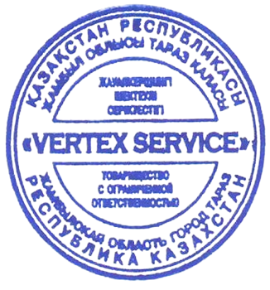

Исполнитель |  |  |  |  |  | /Молдабаев М.А./

